このデータの使い方
２０２２年度福島県吹奏楽連盟県北支部吹奏楽講習会
このデータの使い方について
福島県吹奏楽連盟県北支部主催の各種行事参加におけるコロナ対策の一環として、これらのデータを活用します。注意書きをよく読んで、適切に記入の上ご提出ください。これらの提出がないと、行事の運営が難しくなりますので、ご協力のほどよろしくお願いいたします。 なお、個人情報ですので取り扱いは細心の注意をもって行ってください。行事１か月後まで何もなければ責任をもって破棄します。何かあった際にのみ、保健所など関係機関に提出をします。
 | 参加者名簿について | 参加者名簿は全参加団体が提出となります。演奏者のみでなく、引率者、楽器運搬者など、会場内に入る全ての人の情報を記入してください。また、ご面倒でも、当日の健康観察は確実に行ってください。もし該当事項があり感染の疑いがある場合には、各団体の所属長（学校長、団長など）と必ず協議を行って、参加を見合わせてください。
令和３年度 福島県吹奏楽コンクール県北支部大会参加者名簿

１枚目に団体名を記入してください。２名目以降は自動で入力されます。

データについては、手書きでも入力でも結構です。

４枚目までありますので、人数に合わせてお使いください。

 | 健康観察記録表について | 大学、職場・一般の部に参加する団体のみ提出となります。（小学校、中学校、高等学校では、各学校で毎日の健康観察を行っているのでそちらで確認をお願いします。）一人１枚ずつ、大会２週間前までに配付していただき、毎日の検温と体調の確認をお願いします。行事当日の検温までご記入の上、参加者名簿と合わせて団体受付でご提出ください。
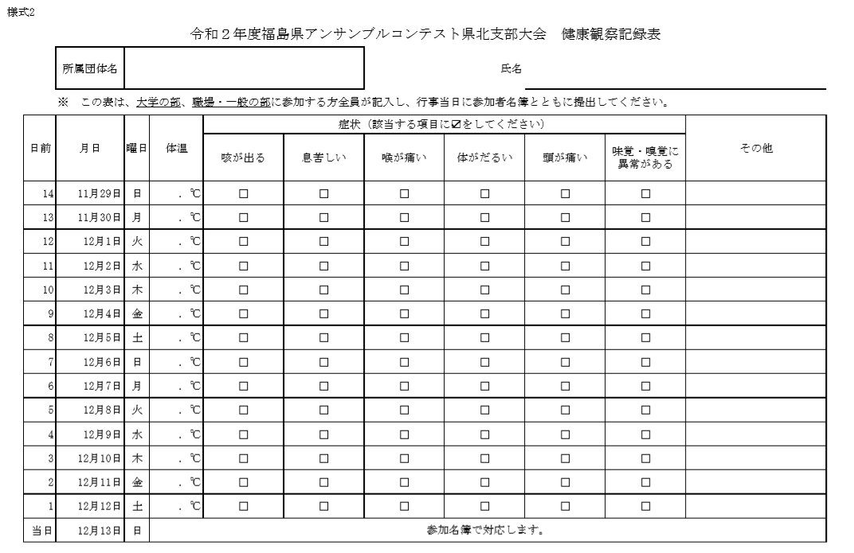
令和３年度 福島県吹奏楽コンクール県北支部大会健康観察記録票

１枚目に団体名を入れると、こちらも表示されます。

該当がある場合のみ、☑を入れてください

